1
1. ELEMENTOS DE LA VENTANA DEL PROGRAMA EXCEL

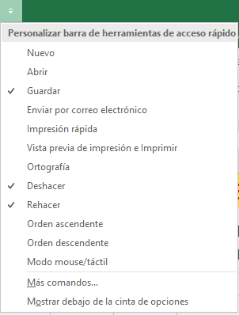
BARRA DE ACCESO RAPIDO

FICHAS / PESTAÑAS

CINTA DE OPCIONES

GRUPO
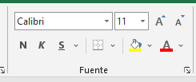

COMANDO

FILAS

COLUMNAS

CUADRO DE NOMBRES

BARRA DE FORMULAS

PUNTERO DE LA CELDA

HOJA

BOTON HOJAS NUEVAS

BARRA DE ESTADO

BOTONES DE VISTAS |  |  | VISTA PREVIA DE SALTO DE PAGINA
 | NORMAL | DISEÑO DE PAGINA

BARRA DE ZOOM

2
2. OPERACIONES BASICAS EN LA HOJA

CREAR UN LIBRO NUEVO -----> FICHA ARCHIVO LUEGO OPCION NUEVO
 | CREAR UN LIBRO EN BLANCO |  |  | CTRL + U
 | CREAR UN LIBRO BASADO EN UNA PLANTILLA
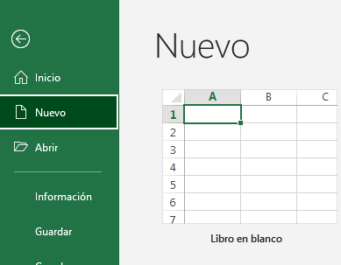

UTILIZAR TECLAS PARA DESPLAZARSE POR LA HOJA

POSICION ACTUAL HASTA EL FINAL DE FILA |  |  |  | CTRL +
POSICION ACTUAL HASTA EL INICIO DE FILA |  |  |  | CTRL +

POSICION ACTUAL HASTA EL FINAL DE COLUMNA |  |  |  |  | CTRL +
POSICION ACTUAL HASTA EL INICIO COLUMNA |  |  |  |  | CTRL +

IR A CELDA DETERMINADA |  |  | F5, ESCRIBO LA CELDA DESEADA
 |  |  | Fn + F5 | (PARA LAPTOP)
IR A CELDA A1 |  | CTRL + INICIO
 |  | CTRL + Fn + INICIO |  | (PARA LAPTOP)

SELECCIONAR HOJAS
 | HOJAS CONTINUAS ---> SHIFT
 | HOJAS SEPARADAS ---> CTRL

4
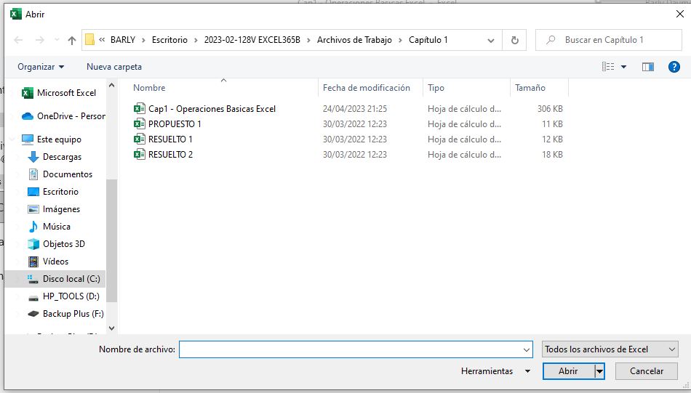
4. OPERACIONES CON ARCHIVOS / LIBROS

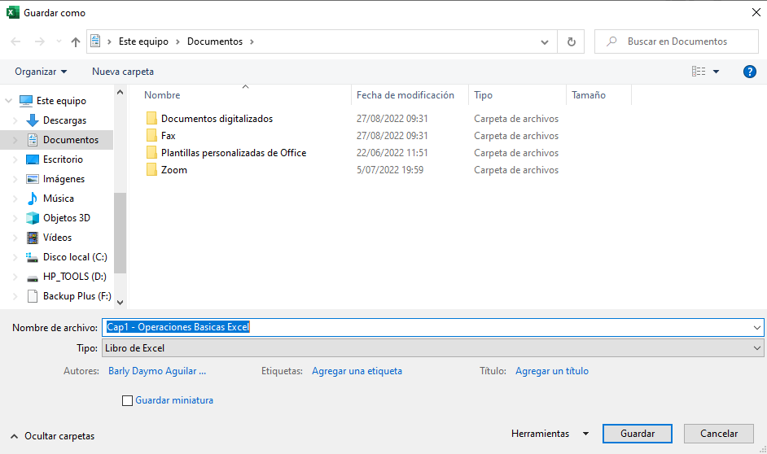
 |  |  | EXCEL ---> LIBRO ---> HOJAS ----> COLUMNAS Y FILAS ----> CELDA
GUARDAR UN LIBRO |  | CTRL + G |  | F12
GUARDAR EN EL COMPUTADOR
GUARDAR EN LA NUBE |  |  |  | Fn + F12
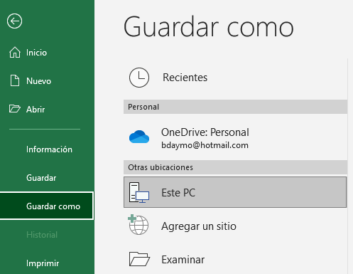

CERRAR UN ARCHIVO |  | CTRL + F4
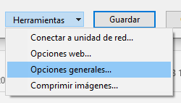

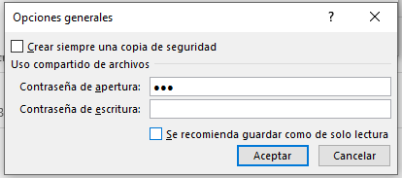
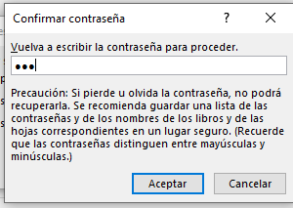
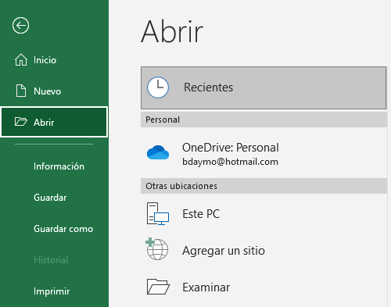
ABRIR ARCHIVO | CTRL + A

